01
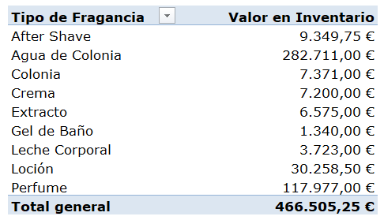
Total Inventario por Tipo de Fragancia

03
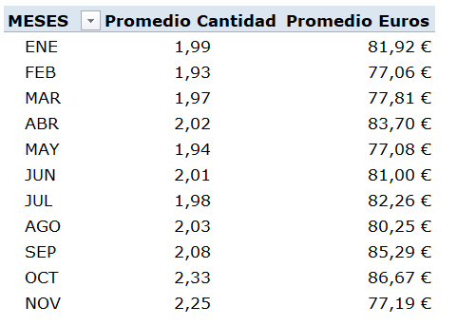
Promedio de Ventas (SALIDAS) por Mes (en Unidades y Valor)

04
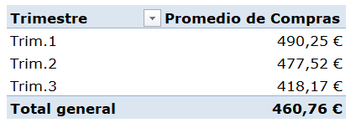
Promedio de Compras por Trimestre

05
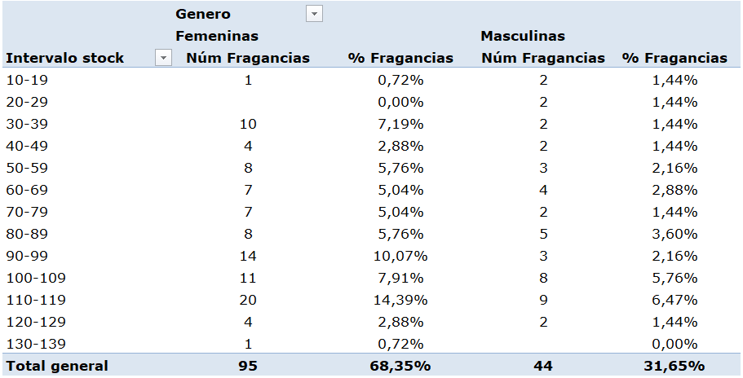
Distribución de productos (en unidades y porcentaje) por cantidad en stock

06
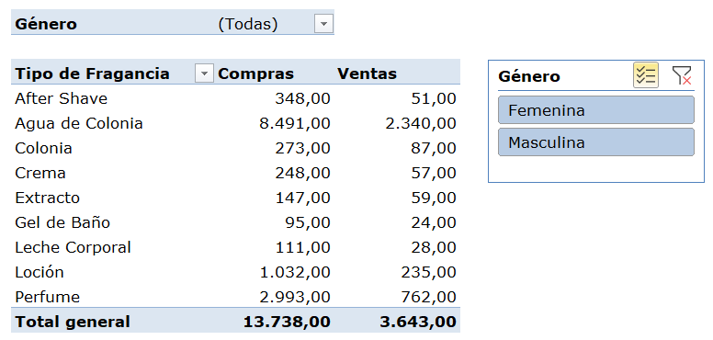
Compras - Ventas por tipo de fragancia (segmentar o filtrar por Género)

